初期画面表示
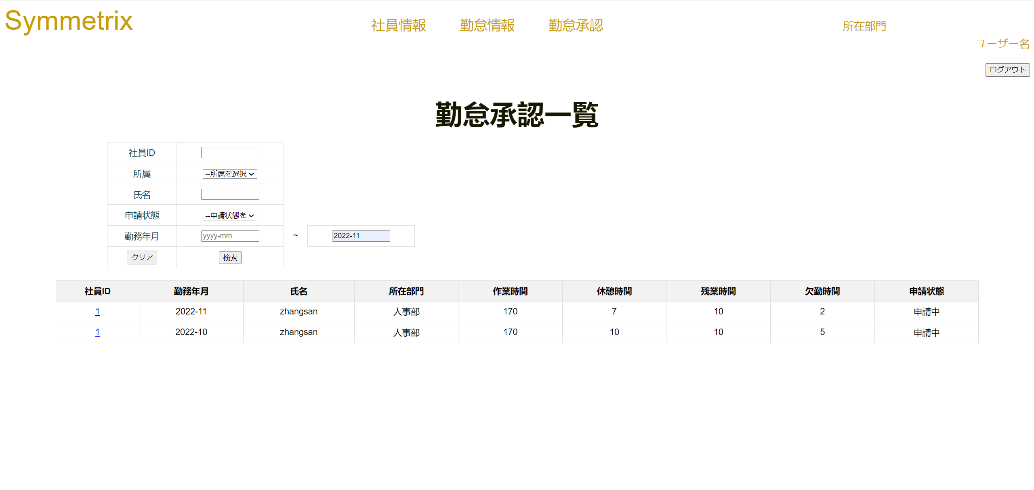
単体試験仕様書 |  |  |  |  | システムID | KS | 画面ID | KS007 | 作成者 | 陳徐輝 | 更新者
 |  |  |  |  | システム名称 | 勤怠システム | 画面名 | ログイン | 作成日 | 2022-06-23 | 更新日

チェックポイント
 | 1 初期画面
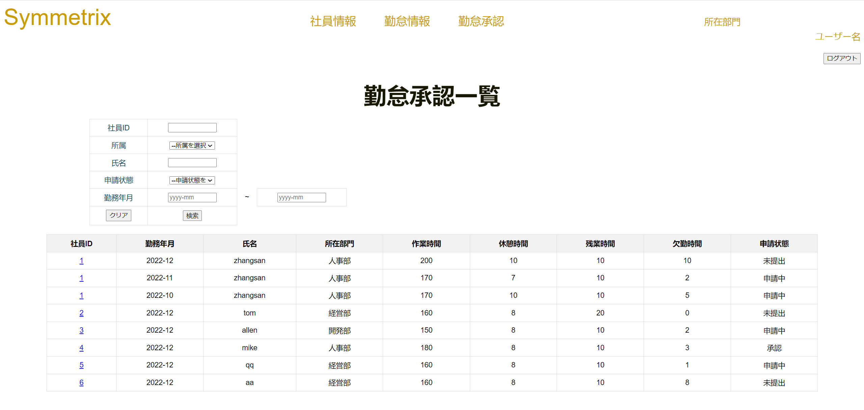

 | 2 |  | 社員IDに入力

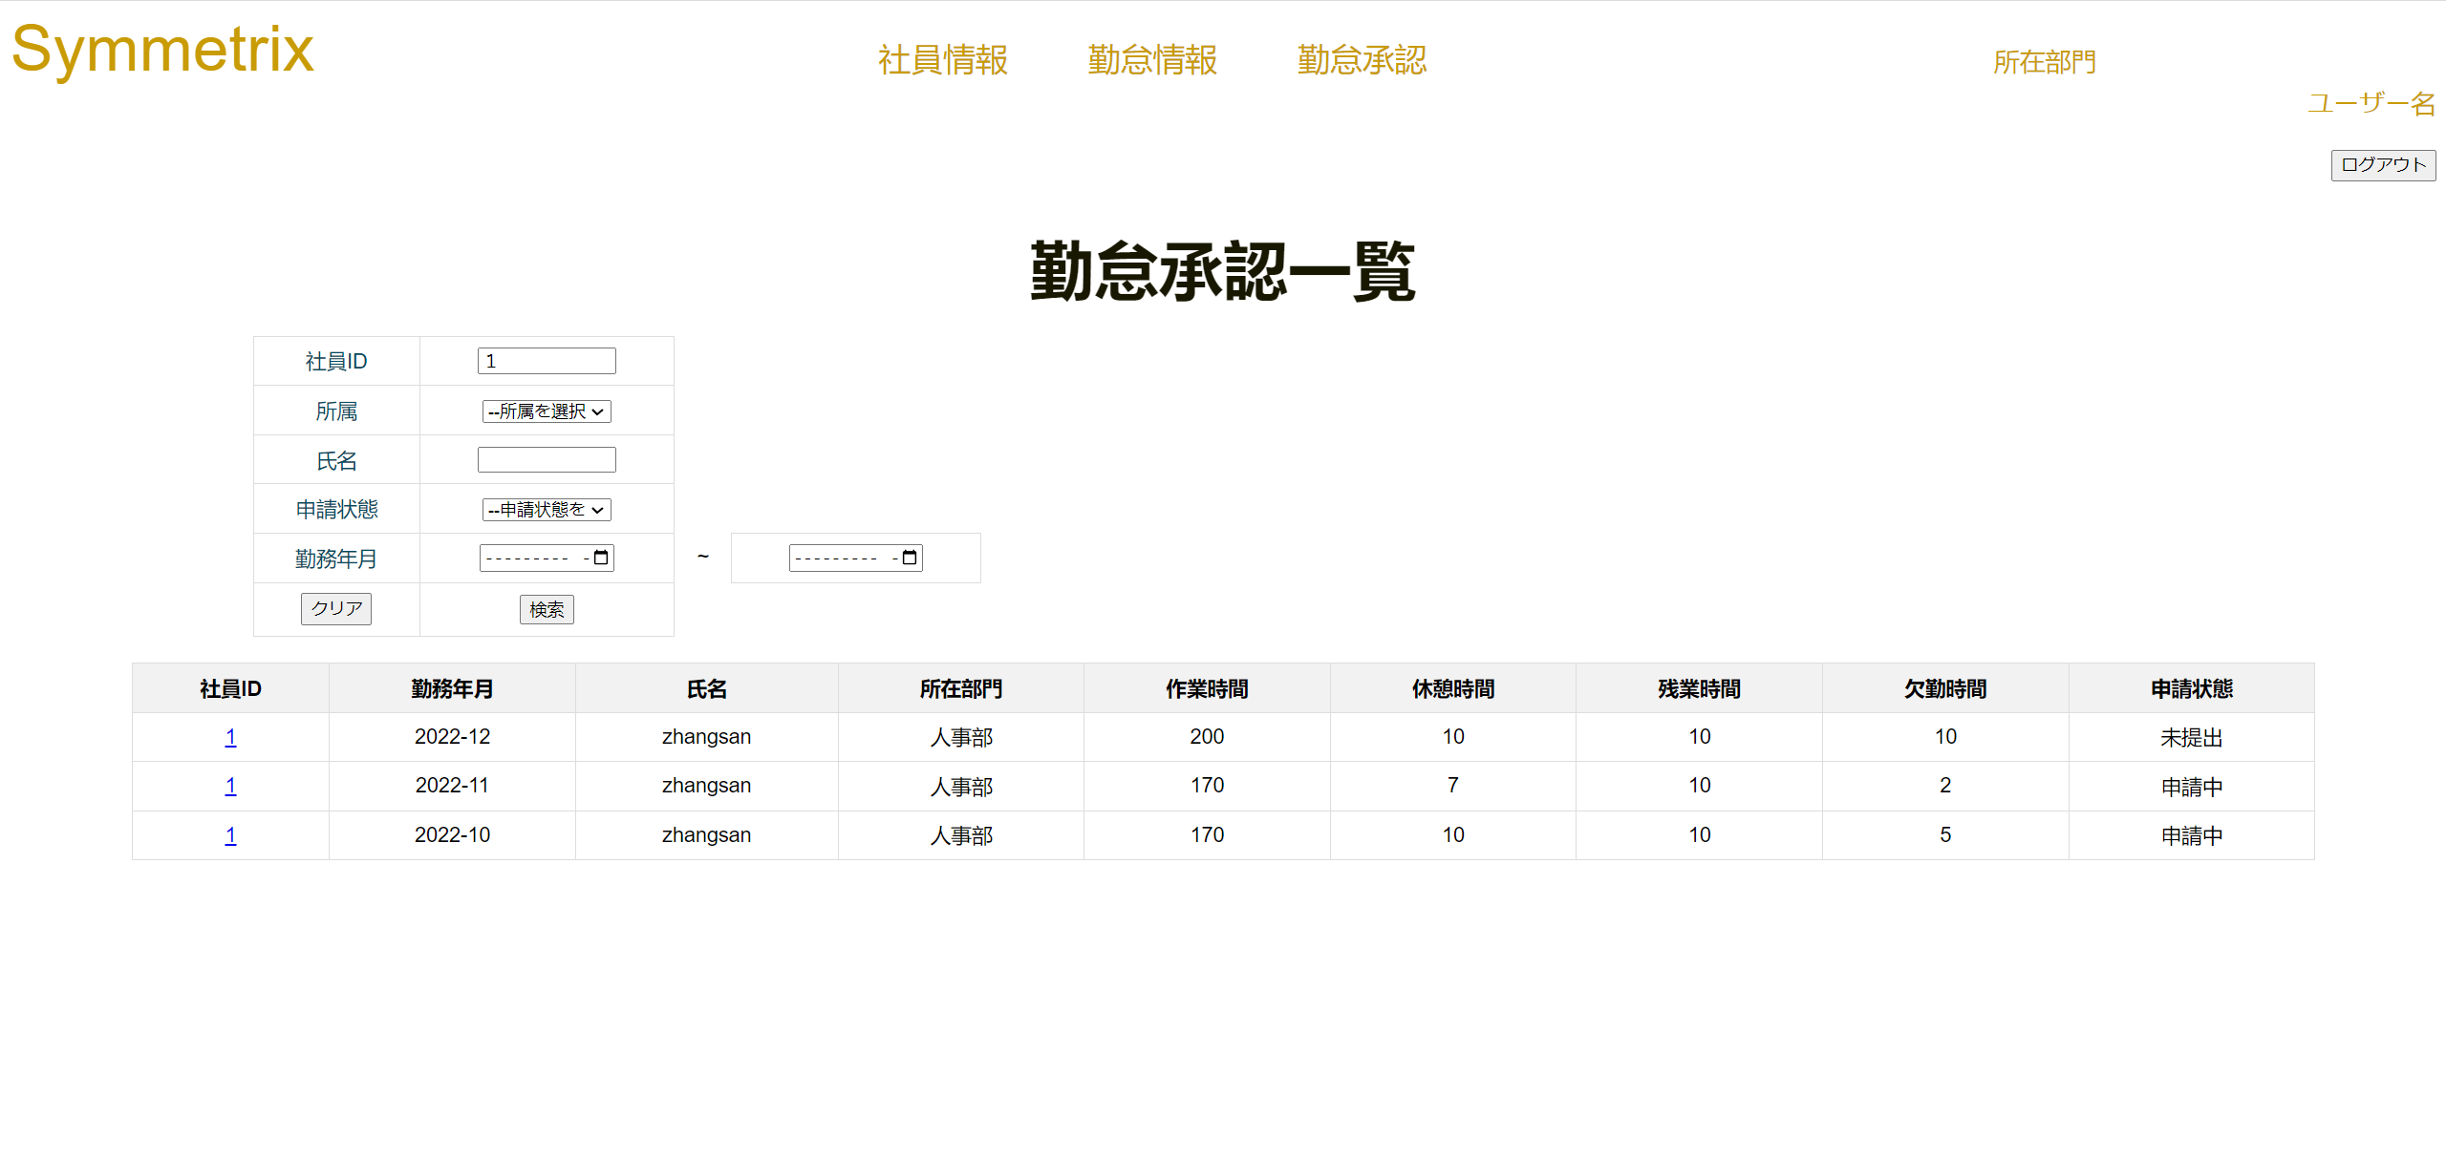

 | 3 |  | 所属を選択

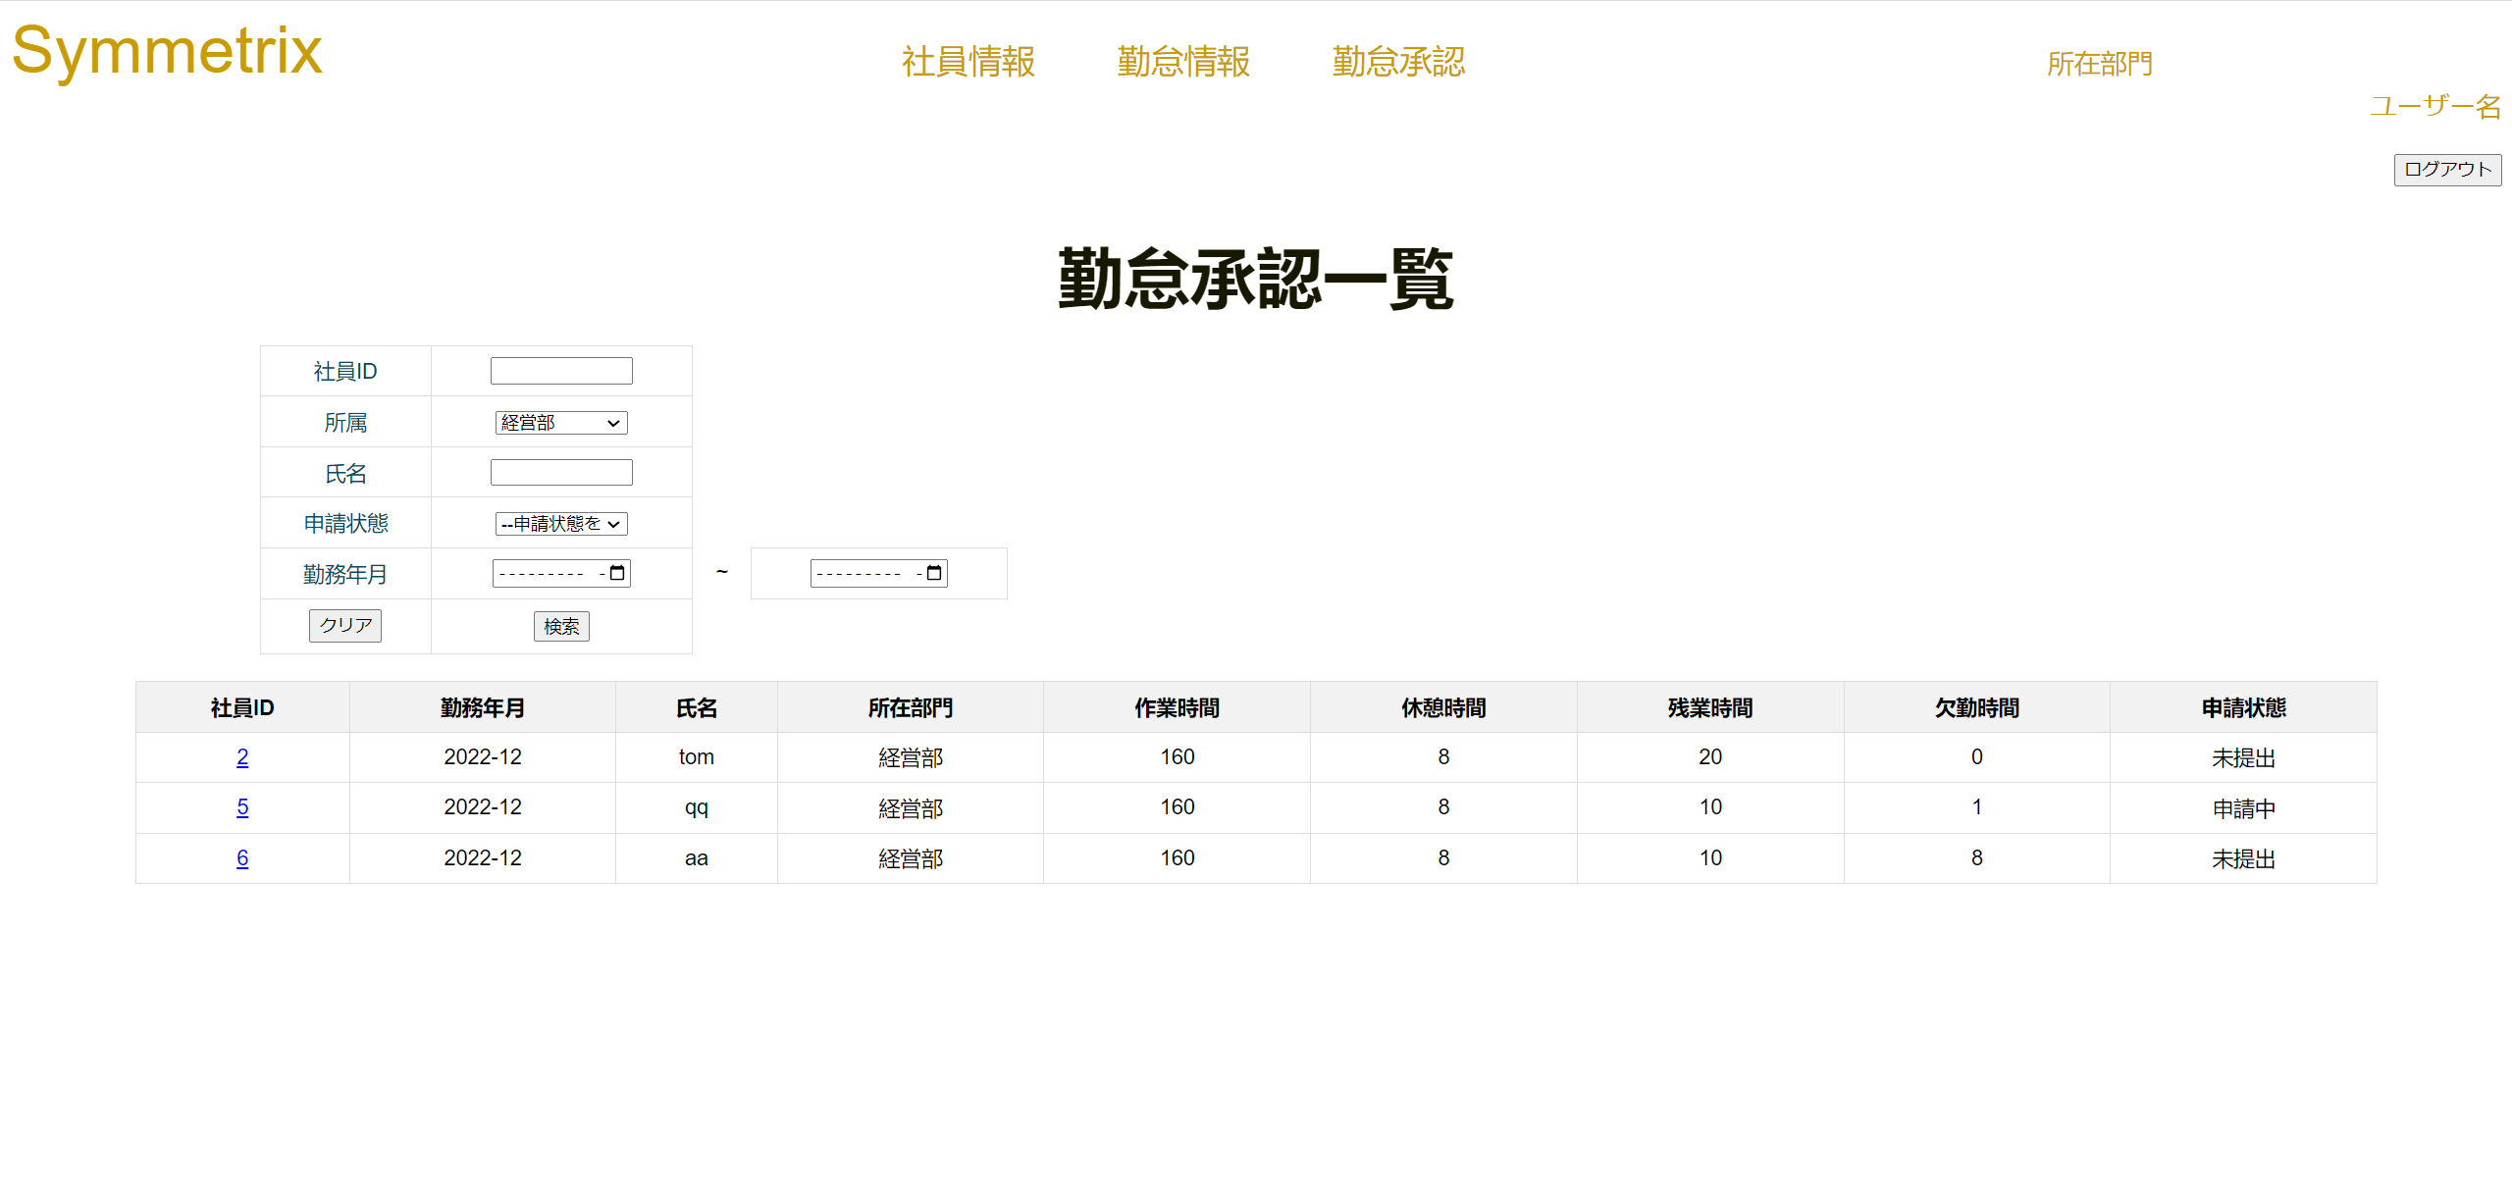

 |  | 4 |  | 名前を入力



 |  | 5 |  | 申請状態を選択

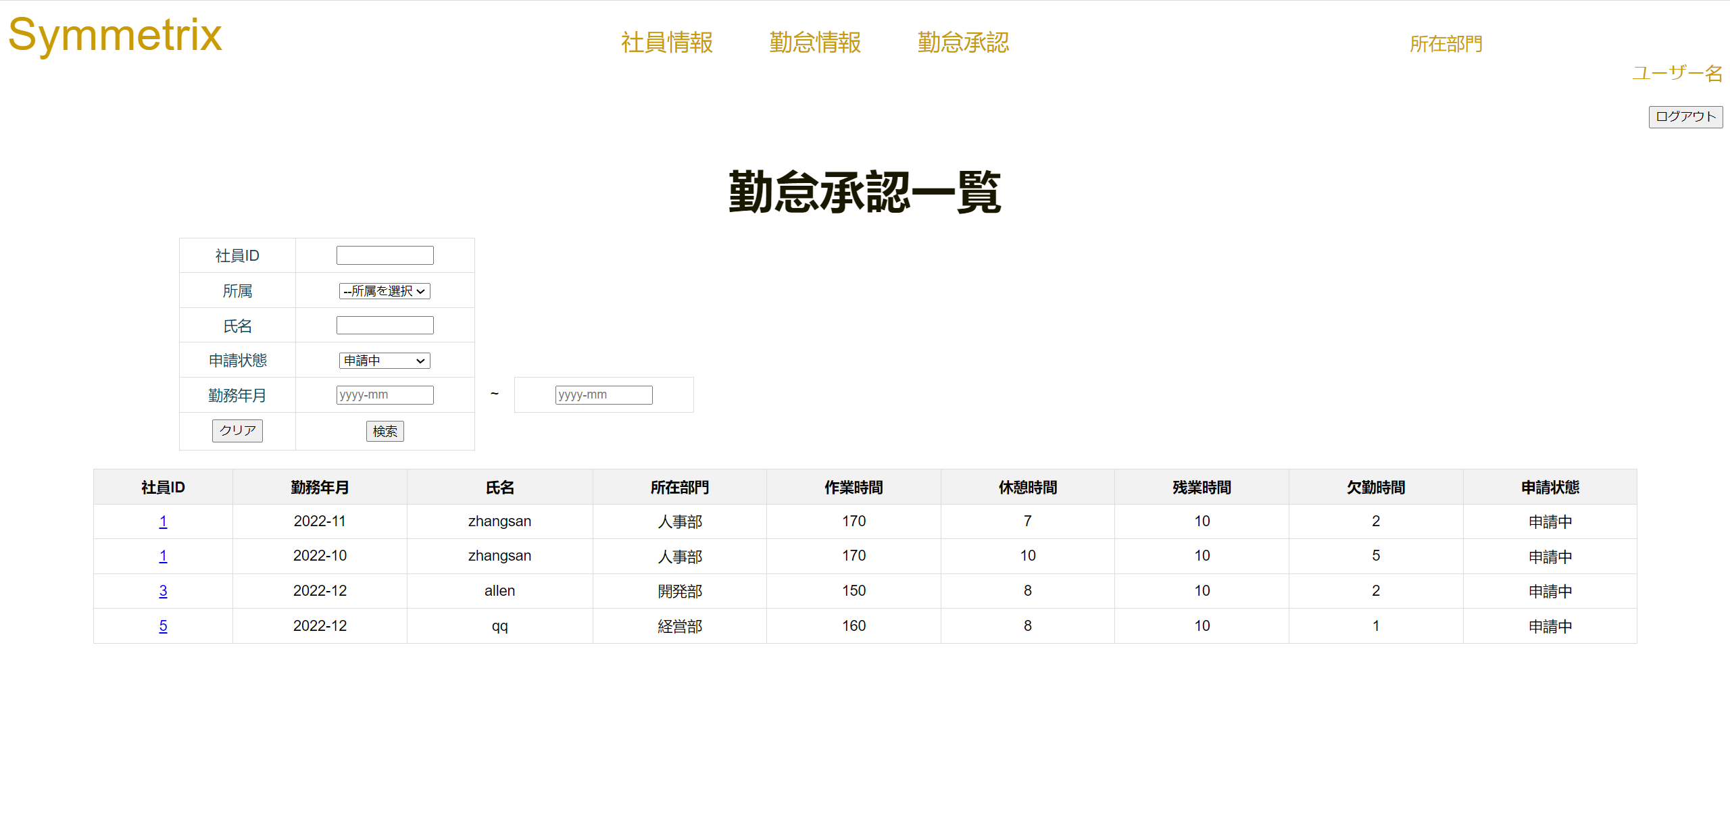

 |  | 6 |  | start入力

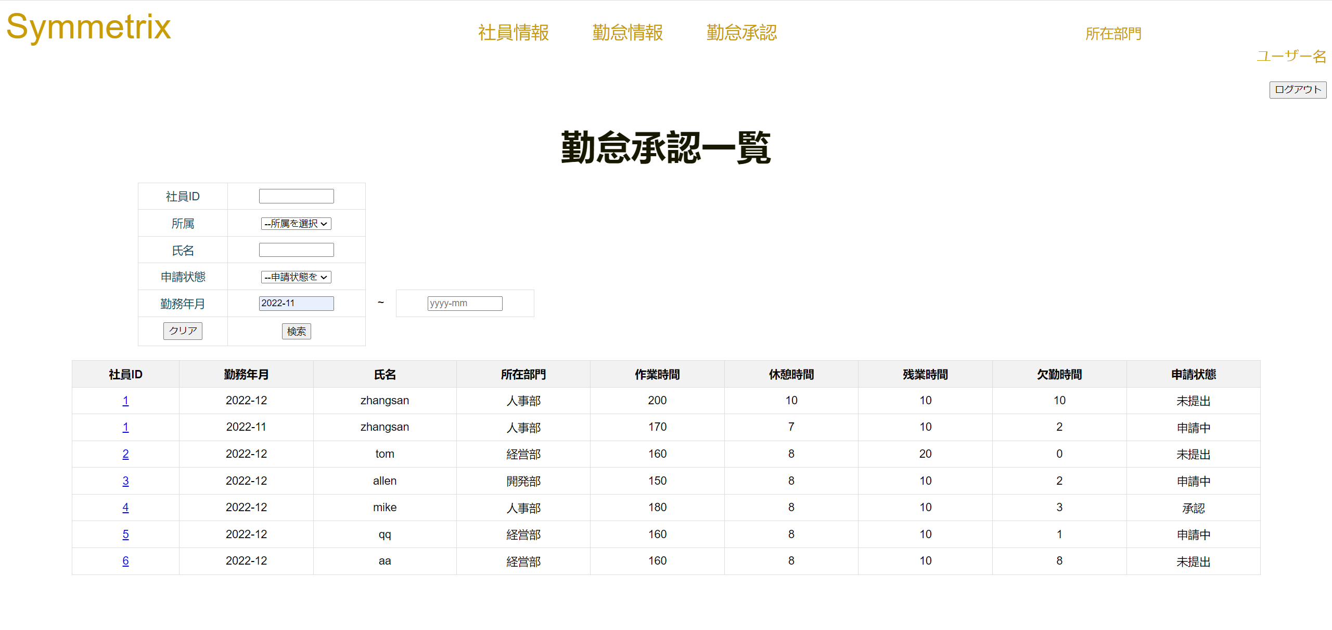

 |  | 7 |  | end入力

